(제출서류2) 신청품옥 활용계획서
2018년 한이음 ICT멘토링 성과확장형 프로젝트 |  |  |  |  |  | 접수번호
신청품목 활용 계획서

※ 한이음 사이트와 동일하게 기재
프로젝트명
수행기간 |  | 2018. . . ~ 2018. . . ( 개월) |  |  | 총 참여인원 (멘토, 교수, 멘티) | 명

NO | 장비명 |  | 장비사진 | 신청장비 필요성 및 활용계획
1 | Ultimate Project Manager CRM PRO |  | 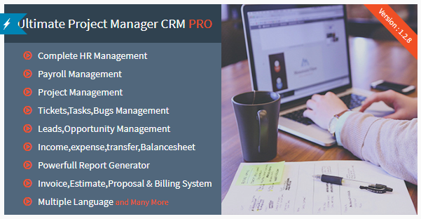 | 프로젝트 홈페이지를 만들기 위한 상업용 라이선스 디자인 템플릿

2 | Edu Course Html Template |  | 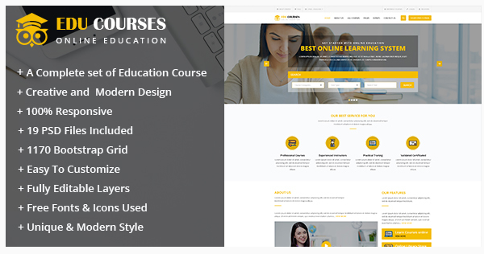 | 온라인강의 판매 플랫폼 디자인 및 기능 템플릿

3 | University - Education Course Academy HTML Template |  |  | 온라인강의 판매 플랫폼 디자인 및 기능 템플릿

4 | Edulearn Education - Education HTML Template |  | 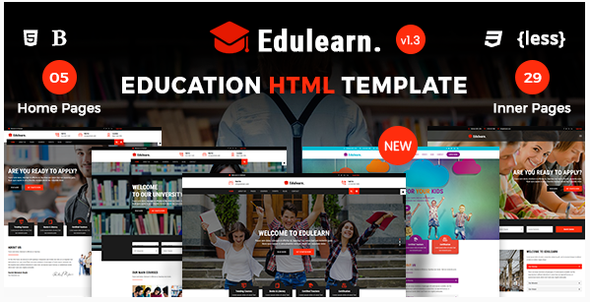 | 온라인강의 판매 플랫폼 디자인 및 기능 템플릿

5 | Eduzone - Online Course HTML Site Template |  | 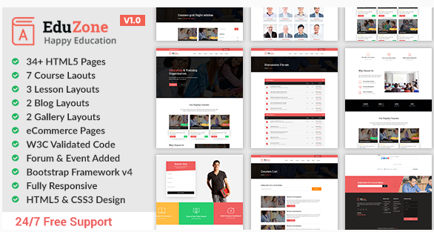 | 온라인강의 판매 플랫폼 디자인 및 기능 템플릿

6 | Learnedu - Education & Courses HTML5 Template |  | 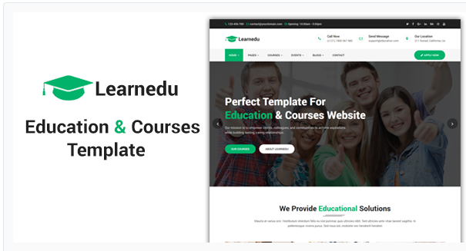 | 온라인강의 판매 플랫폼 디자인 및 기능 템플릿

7 | Bryntum Complete |  | 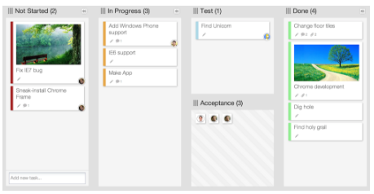 | Gantt, Kanban, Scheduler 등 JS로 구현된 모듈

8 | May Big Bundle |  | 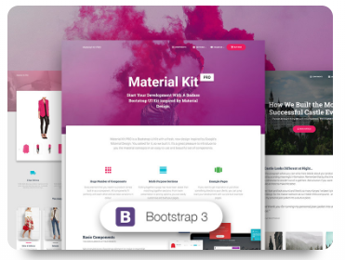 | React, Bootstrap 4 등으로 만들어진 Dashboard template bundle

9 | Freelance Cockpit 3 - Project Management and CRM |  | 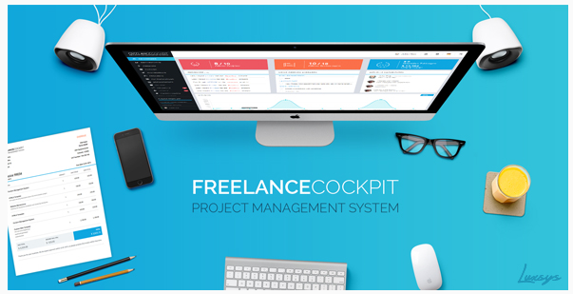 | 프로젝트 홈페이지를 만들기 위한 디자인 템플릿

10 | AppBox Android(City Directory, Mobile Commerce, Restaurant, News, Hotels, Real Estate, Market) |  | 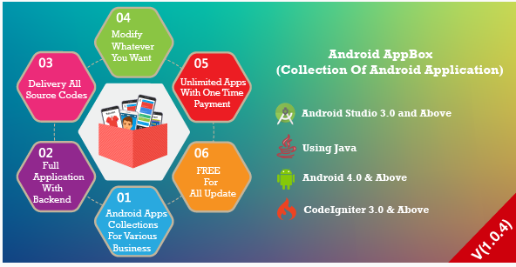 | 안드로이드 앱 기반 UI 템플릿

